Hoja1
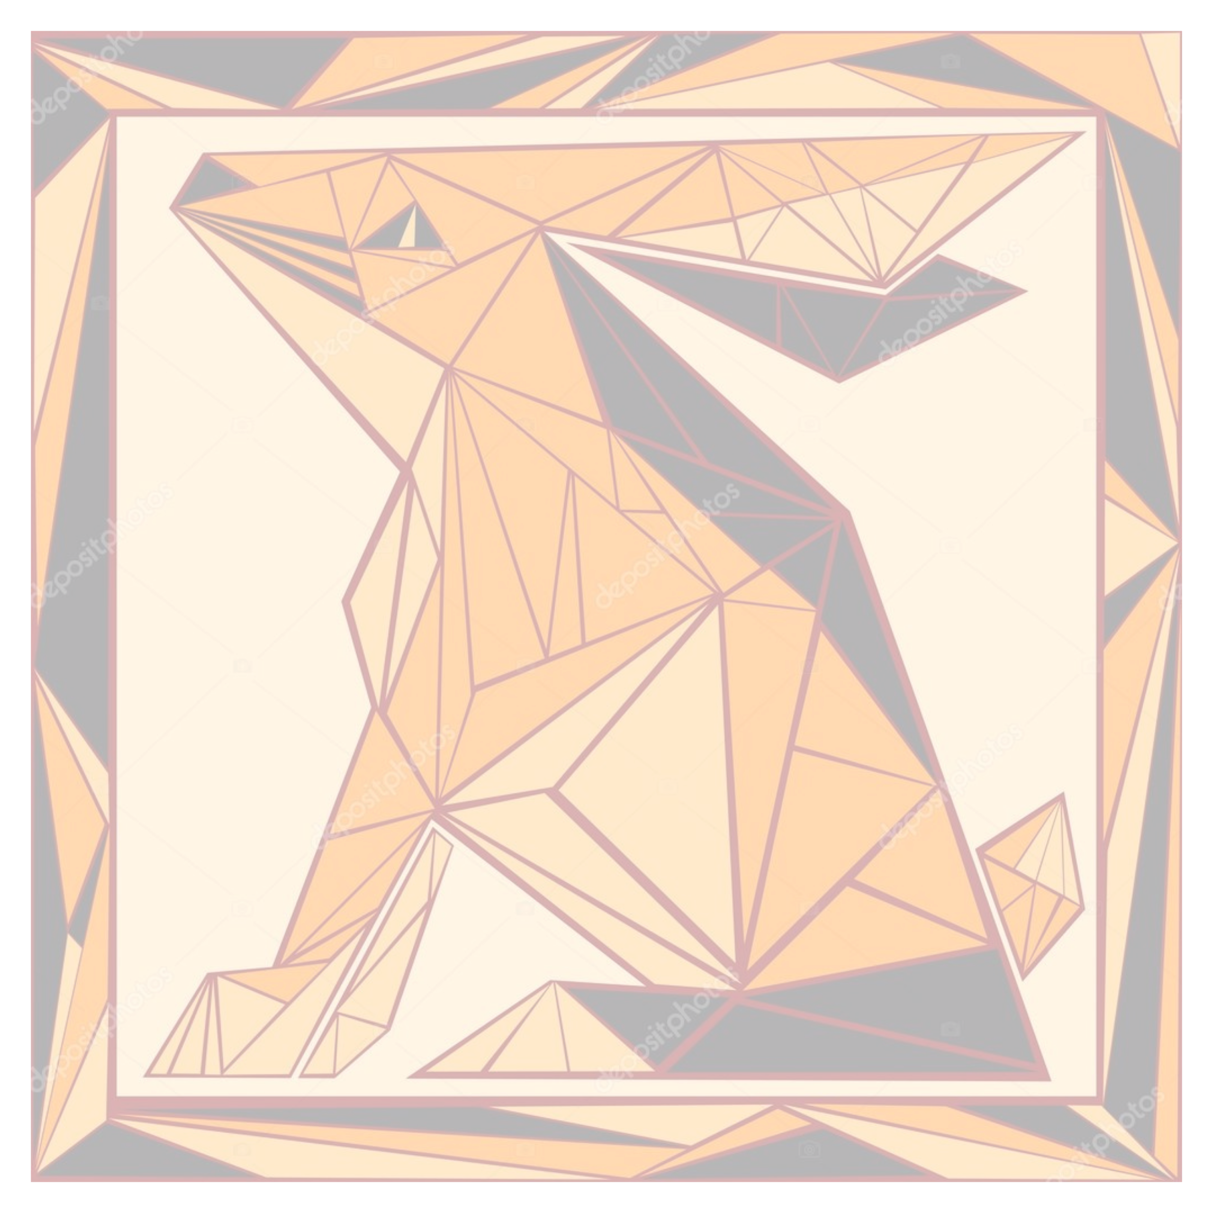

VITRAL
 | PUNTOS
0.66 | -0.98
0.17 | -0.8
0.05 | -0.97
0.57 | -0.7
-0.12 | -0.78
-0.1 | -0.96
-0.23 | -0.96
-0.34 | -0.96
0.02 | -0.79
-0.3 | -0.42
-0.12 | -0.38
0.14 | 0.01
0.3 | -0.01
0.35 | -0.56
0.49 | -0.36
0.25 | -0.29
0.34 | 0.2
-0.03 | 0.37
-0.13 | 0.77
-0.28 | 0.49
-0.29 | 0.09
-0.39 | -0.2
-0.55 | -0.75
-0.47 | -0.734
-0.39 | -0.63
-0.53 | -0.97
-0.64 | -0.97
-0.53 | -0.82
-0.65 | -0.76
-0.76 | -0.97
-0.34 | 0.28
-0.45 | 0.01
-0.71 | 0.82
-0.41 | 0.59
-0.66 | 0.93
-0.58 | 0.87
-0.37 | 0.94
0.14 | 0.96
-0.02 | 0.76
0.16 | 0.79
0.71 | 0.98
0.18 | 0.71
0.24 | 0.82
0.4 | 0.66
-0.27 | 0.68
-0.44 | 0.73
-0.29 | 0.74
-0.334 | 0.84
-0.33 | 0.74
-0.36 | 0.74
...
PUNTOS | X | Y
1 | 0.66 | -0.98
2 | 0.17 | -0.8
3 | 0.05 | -0.97
4 | 0.57 | -0.7
5 | -0.12 | -0.78
6 | -0.1 | -0.96
7 | -0.23 | -0.96
8 | -0.34 | -0.96
9 | 0.02 | -0.79
10 | -0.3 | -0.42
11 | -0.12 | -0.38
12 | 0.14 | 0.01
13 | 0.3 | -0.01
14 | 0.35 | -0.56
15 | 0.49 | -0.36
16 | 0.25 | -0.29
17 | 0.34 | 0.2
18 | -0.03 | 0.37
19 | -0.13 | 0.77
20 | -0.28 | 0.49
21 | -0.29 | 0.09
22 | -0.39 | -0.2
23 | -0.55 | -0.75
24 | -0.47 | -0.734
25 | -0.39 | -0.63
26 | -0.53 | -0.97
27 | -0.64 | -0.97
28 | -0.53 | -0.82
29 | -0.65 | -0.76
30 | -0.76 | -0.97
31 | -0.34 | 0.28
32 | -0.45 | 0.01
33 | -0.71 | 0.82
34 | -0.41 | 0.59
35 | -0.66 | 0.93
36 | -0.58 | 0.87
37 | -0.37 | 0.94
38 | 0.14 | 0.96
39 | -0.02 | 0.76
40 | 0.16 | 0.79
41 | 0.71 | 0.98
42 | 0.18 | 0.71
43 | 0.24 | 0.82
44 | 0.4 | 0.66
45 | -0.27 | 0.68
46 | -0.44 | 0.73
47 | -0.29 | 0.74
48 | -0.334 | 0.84
49 | -0.33 | 0.74
50 | -0.36 | 0.74
51 | -0.47 | 0.9
52 | -0.45 | 0.76
53 | -0.43 | 0.69
54 | -0.42 | 0.66
55 | -0.42 | 0.63
56 | -0.09 | 0.74
57 | 0.4 | 0.63
58 | 0.33 | 0.46
59 | 0.62 | 0.65
60 | 0.49 | 0.72
61 | 0.68 | -0.39
62 | 0.6 | -0.55
63 | 0.71 | -0.62
64 | 0.55 | -0.51
65 | 0.62 | -0.76
66 | -0.52 | -0.97
67 | -0.46 | -0.97
68 | -0.46 | -0.84
69 | -0.38 | -0.87
70 | -0.31 | -0.61
71 | -0.31 | -0.47
72 | -0.28 | -0.5

